F02.CFG-Paths
 |  | VVSS, Info Romana, 2023-2024

F02. cautarea filmelor care au un anumit regizor (sau parti din numele regizorului).

F02. Covered source code |  |  | F02. Control Flow Graph (CFG) | F02. Cyclomatic Complexity (CC)
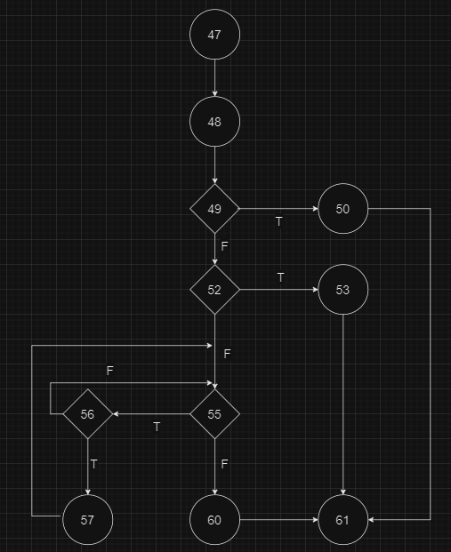
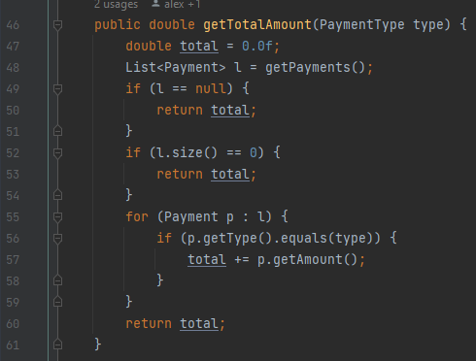
 | Source code |  |  | CC1 = No. of regions = |  | 5
Req02_L01 | … |  |  | CC2 = Edges - Nodes + 2 = |  | 14 - 11 + 2 = 5
Req02_L02 | … |  |  | CC3 = No. of Conditions + 1 = |  | 4 + 1 = 5
Req02_L03 | …
... | …
.. | … |  |  | F02. Individual Paths
... | …
 |  |  |  | Path No. | Path
 |  |  |  | F02_P01 | 47 - 48 - 49T - 50 - 61
 |  |  |  | F02_P02 | 47 - 48 - 49F - 52T - 53 - 61
 |  |  |  | F02_P03 | 47 - 48 - 49F - 52F - 55F - 60 - 61 |  | Este inclus in 4 si 5
 |  |  |  | F02_P04 | 47 - 48 - 49F - 52F - 55T - 56F - 55F - 60 - 61
 |  |  |  | F02_P05 | 47 - 48 - 49F - 52F - 55T - 56T - 57 - 55F - 60 - 61

